상품제안서
심플데이즈 마그넷뉴트럴심리스카드포켓 | 상품코드: F31844

 |  |  |  |  |  |  | 02-412-0044 | www.easy1.co.kr
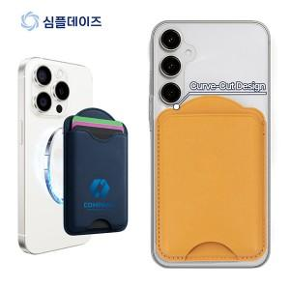

【상세/제작정보】

【인쇄/포장옵션】 | 레이저, 풀칼라 / 개별종이케이스

【공급단가】 | 수량 | 100~ | 300~ | 500~ | 1,000~ | 3,000~
*VAT별도 | 단가 | 3,180원 | 3,130원 | 3,060원 | 2,980원 | 2,930원
 | 메탈링 | 310원 | 300원 | 300원 | 290원 | 280원

【상품 URL】 | https://dev.easy1.co.kr:443/src/goods_detail.php?gdno=31844

